SRS
 |  | Software Requirement Specification

 |  |  |  | Screen : Edit Product

Funtion Overview - Editting Product

 | Purpose:
 |  | Edditing product's seller
 |  | This function allows updating, adjusting, and editing product information such as description, price, images, inventory quantity, and other details related to the product.
 | Actor:
 |  | Seller
 | Interface :
 |  | Seller accesses the product detail page or product management page.
 |  | The website displays current product information and provides editable data fields, for example, product name, description, price, photo, inventory quantity, etc.
 |  | The interface includes a "Confirm[Xác nhận]" button to confirm changes.

Funtion Trigger

 | Screen flow:
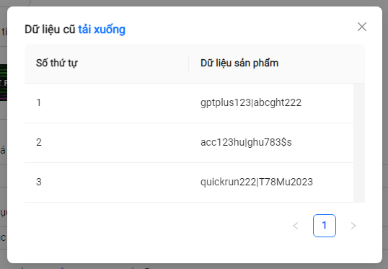
Shop Manage Screen
Product List Screen
Edit Product Screen
Tất cả sản phẩm
Cập nhật
Home Page Screen
Kênh người bán
1
2
3
4
5
6
7
8
9
11
14
16
12
13
10
15
17
22
23
20
18
19
21
24
25
26
27
28
30
29
31
32

Screen Layout

 | Layout :

 | Screen Item Description

 |  | No | Name |  |  | Type | Validate | Trigger Event | Note
 |  | 1 | Trở về |  |  | Button |  | FE_Event01: Back to Product List Screen
 |  | 2 | Cập nhật sản phẩm |  |  | Label
 |  | 3 | Tên sản phẩm (Label) |  |  | Label
 |  | 4 | Tên sản phẩm |  |  | Textbox | Require
 |  | 5 | Mô tả ( Label ) |  |  | Label
 |  | 6 | Mô tả |  |  | Textbox | Require
 |  | 7 | Ảnh dại diện sản phẩm (Label) |  |  | Label
 |  | 8 | Ảnh dại diện sản phẩm |  |  | File/Image | Require
 |  | 9 | Ảnh chi tiết sản phẩm (tối đa 5 ảnh) ( Label) |  |  | Label
 |  | 10 | Ảnh chi tiết sản phẩm (tối đa 5 ảnh) |  |  | File/Image | Require
 |  | 11 | Giảm giá (Label) |  |  | Label
 |  | 12 | Giảm giá |  |  | Textbox | Require
 |  | 13 | Danh mục (Label) |  |  | Label
 |  | 14 | Danh mục |  |  | Dropdown list | Require
 |  | 15 | Loại sản phẩm |  |  | Label
 |  | 16 | Tải mẫu nhập sản phẩm |  |  | Button |  | FE_Event02 : Download "Tải mẫu sản phẩm" Excel template | Thếm sheet "Tải mẫu sản phẩm"
 |  | 17 |  | Phân loại 1 |  | Label
 |  | 18 |  |  | Tên loại sản phẩm | Textbox | Require
 |  | 19 |  |  | Giá loại sản phẩm | Textbox | Require
 |  | 20 |  |  | Dữ liệu cũ | Button |  | FE_Event03: Open popup "Dữ liệu cũ"
 |  | 21 |  |  | Tải lên | Button |  | FE_Event04: Upload Product data | Edit data in "Tải mẫu sản phẩm" then select it excel to upload
 |  | 22 |  | + Thêm |  | Button |  | FE_Event05: Add control to input new "Phân loại sản phẩm"
 |  | 23 | Nhãn |  |  | Label
 |  | 24 | + Thêm nhãn |  |  | Textbox | Require
 |  | 25 | Trạng thái |  |  | Label
 |  | 26 | Hiện/Ẩn |  |  | Radio button
 |  | 27 | Xác nhận |  |  | Button |  | BE_Event01: Update new data of product
 |  | 28 | Dữ liệu cũ tải xuống |  |  | Button |  | FE_Event06: Download old product data
 |  | 29 | Close button (X) |  |  | Button |  | Closed popup
 |  | 30 | Số thứ tự |  |  | Label
 |  | 31 | Dữ liệu sản phẩm |  |  | Label
 |  | 32 | Phân trang |  |  | Label |  | Redirect to other page

SDS
 |  | Software Design Document

 |  |  |  | Screen : Edit Product

Class diagram

 |  |  |  | Class diagram here

Sequence diagram

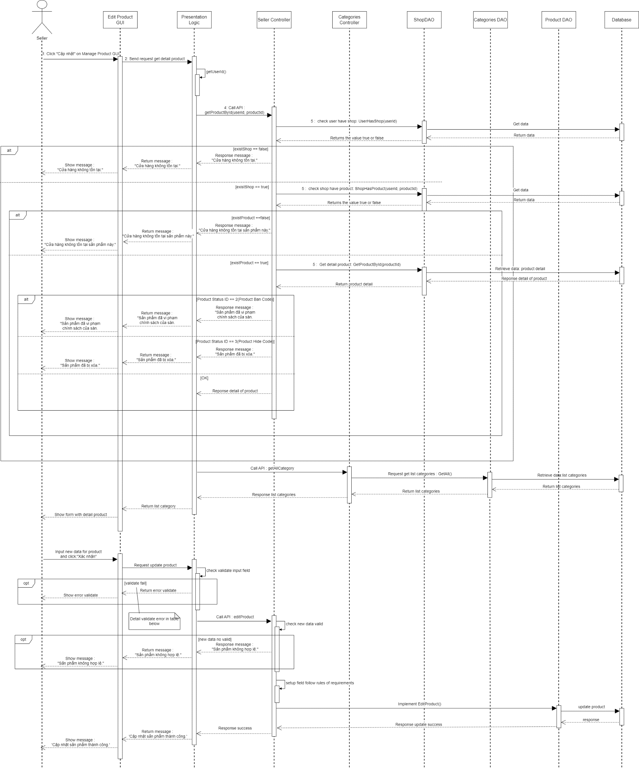

Events description

 | A. Init Screen :
 |  | 1 | Get Product of Seller - Call API : api/Products/Seller/${userId}/${productId}
 |  | 2 | Get resoponse data from Api and set data for screen items

 | B. Front-end event
 |  | I.FE_Event03: Open popup "Dữ liệu cũ"
 |  | 1 | Get list product variant of sellder from Init Screen event.
 |  | 2 | Set and show data for popup

 | C. Back-end event
 |  | I. BE_Even01: Update product
 |  | 1 | Call API editProductSeller : 'api/Products/Edit'
 |  | 2 | Get response from api then show message.
 |  |  |  | Success : 'Cập nhật sản phẩm thành công.'
 |  |  |  | Error: 'Cập nhật sản phẩm thất bại.'

